Sheet1
1. Clone
https://github.com/tranquangkhoi/docker.git
Tạo thêm thư mục "elasticsearch-data" nằm ngoài thư mục source
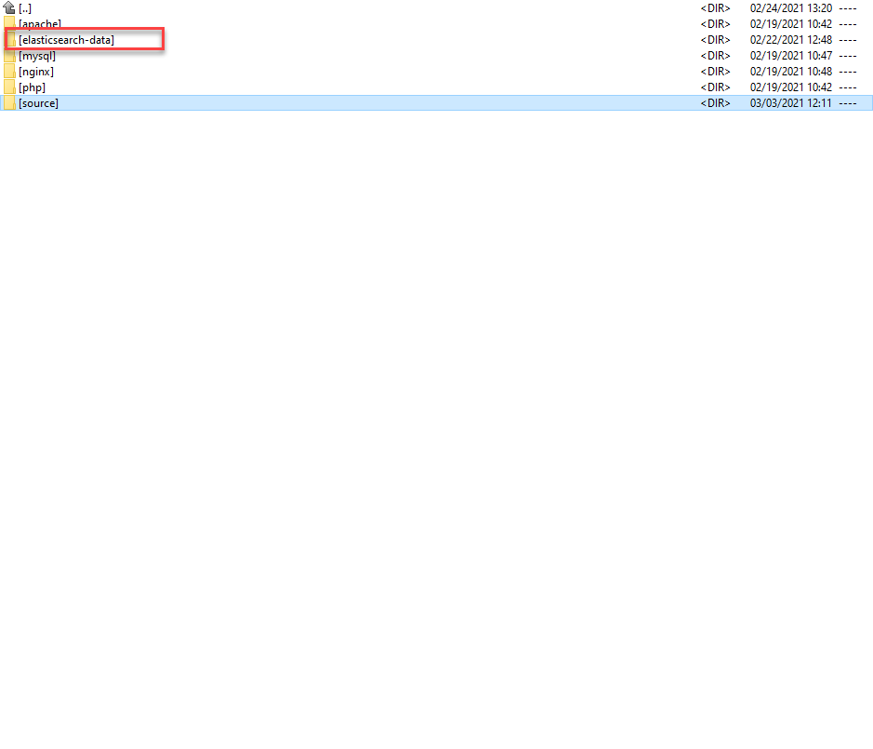

Share thư mục:
Mở docker setting và thực hiện share thư mục như sau:
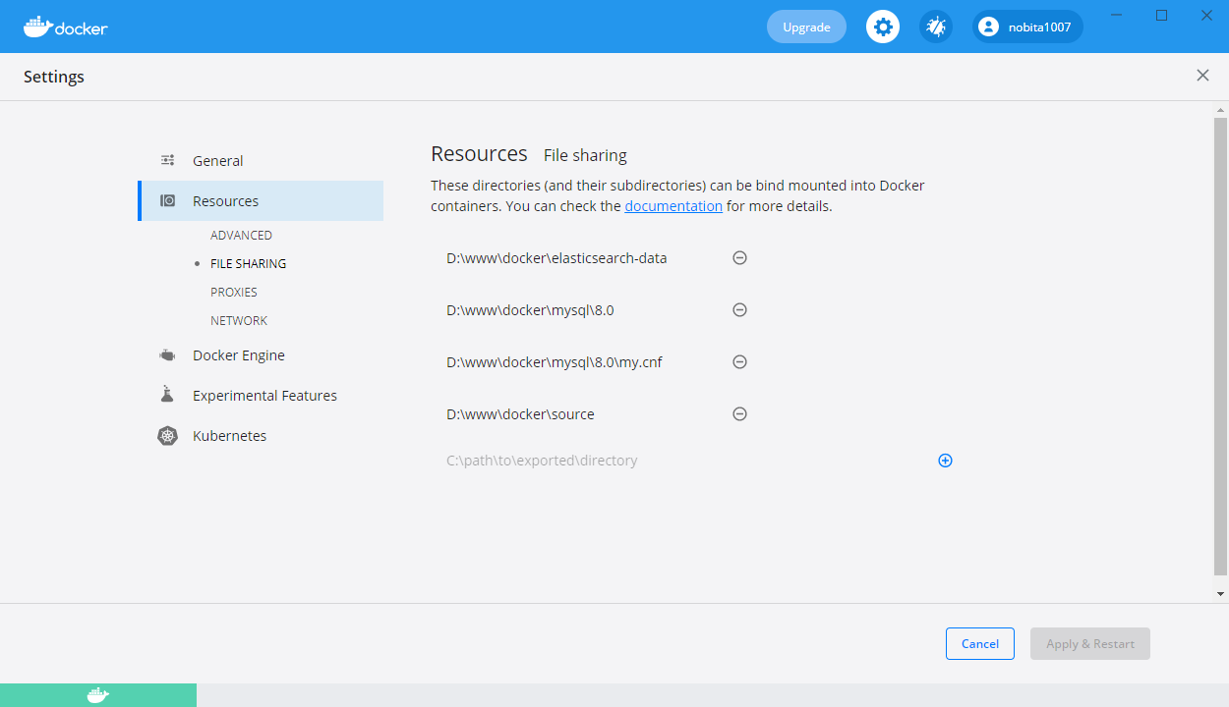

Di chuyển vào thư mục docker/source
Khởi động command line (git bash hoặc window cmd hoặc window powerShell
Thực hiện lệnh "docker-compose up -d"

Sau khi hoàn thành sẽ có các container như sau:
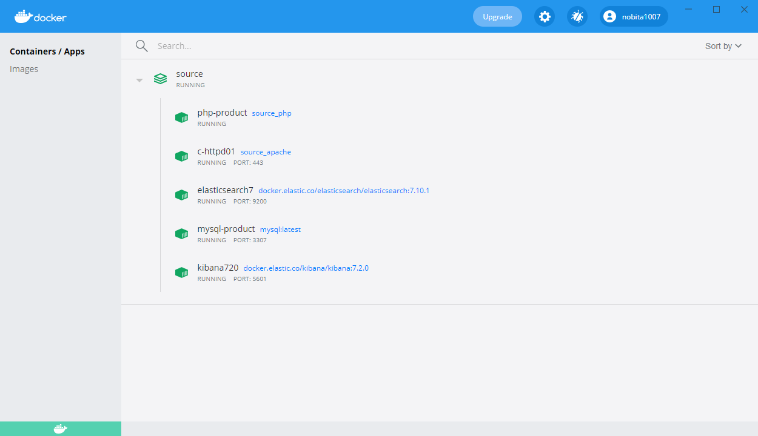

Download source magento 2.4.1 và giải nén vào thư mục source
Bộ cài có sẵn ở : magento_source (file://TQ-KHOI/magento_source). Dùng bản magento2-2.4.1.zip để có cả data sample
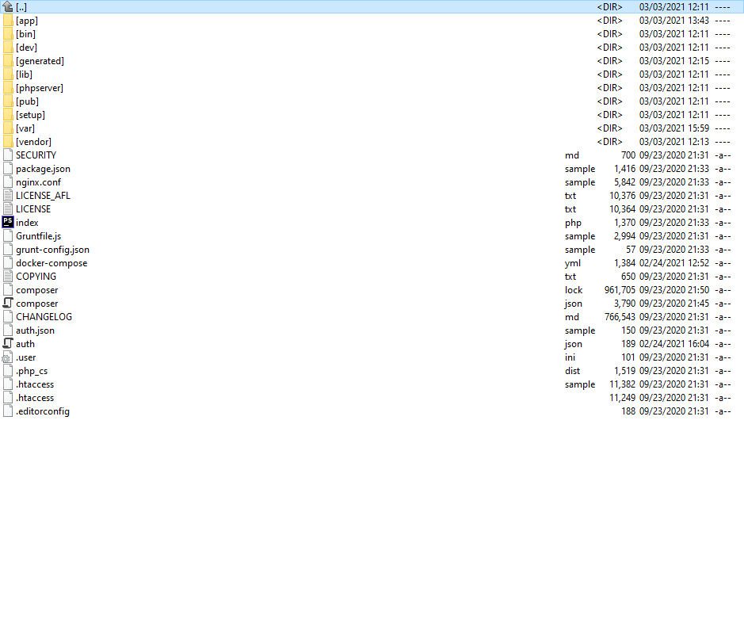

Tạo database:
Truy xuất database với thông tin connect như sau:

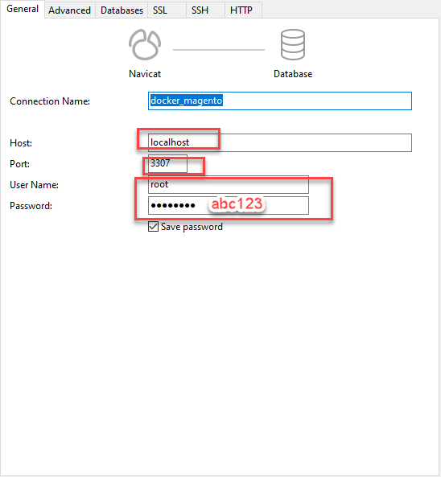

Tạo database tên là "magento"



Thực hiện ssh vào container php-product bằng cách click vào button CLI như bên dưới

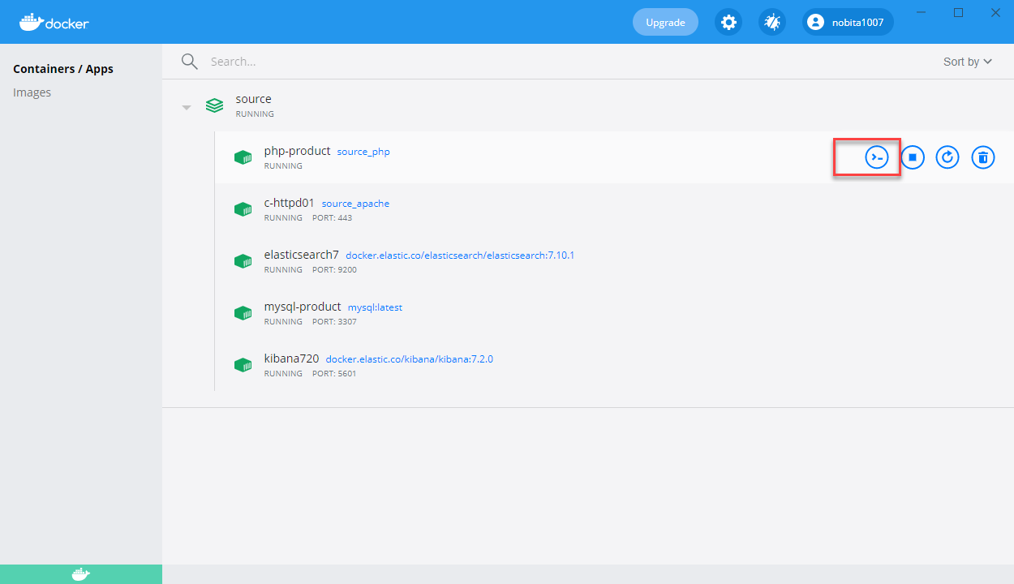

cd đến thư mục magento trong container

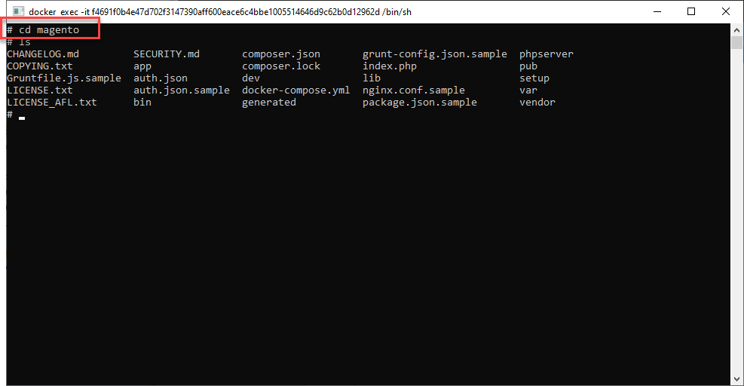

Dùng lệnh sau để cài đặt magento

php bin/magento setup:install \
--base-url=http://dev-magento.com \
--db-host=mysql \
--db-name=magento \
--db-user=root \
--db-password=abc123 \
--admin-firstname=admin \
--admin-lastname=admin \
--admin-email=tranquangkhoi@luvina.net \
--admin-user=admin \
--admin-password=admin123 \
--language=en_US \
--currency=USD \
--timezone=Asia/Tokyo \
--use-rewrites=1 \
--search-engine=elasticsearch7 \
--elasticsearch-host=elasticsearch7 \
--elasticsearch-port=9200

Sau khi cài đặt thực hiện trỏ file host như sau:
127.0.0.1 dev-magento.com

Kiểm tra trang frond end bằng cách truy cập vào trang dev-magento.com

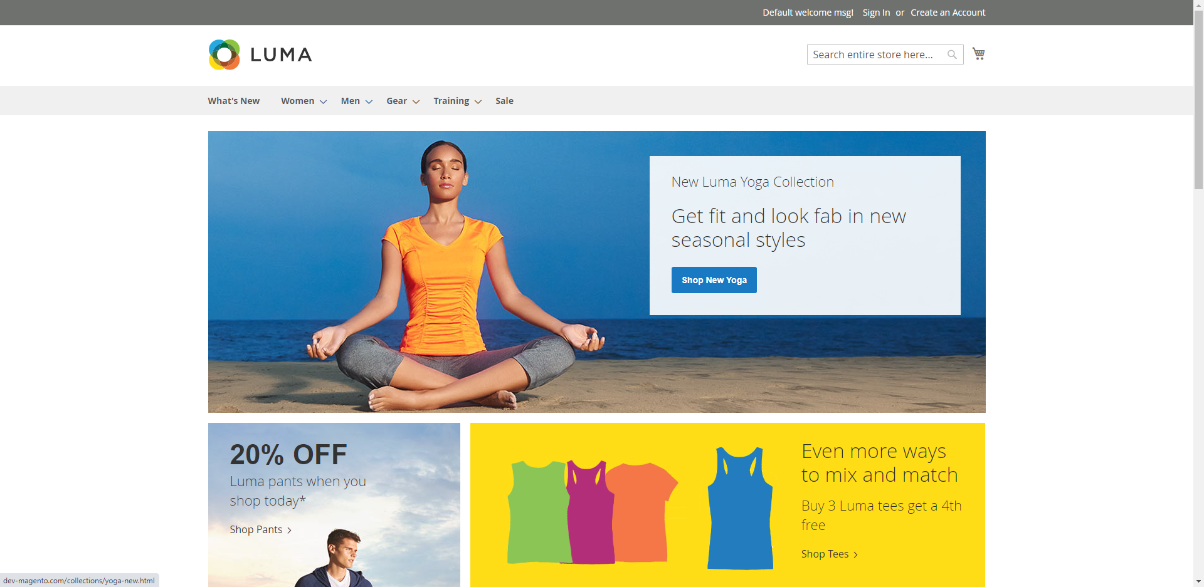

Truy xuất trang admin
xem path trang admin ở :

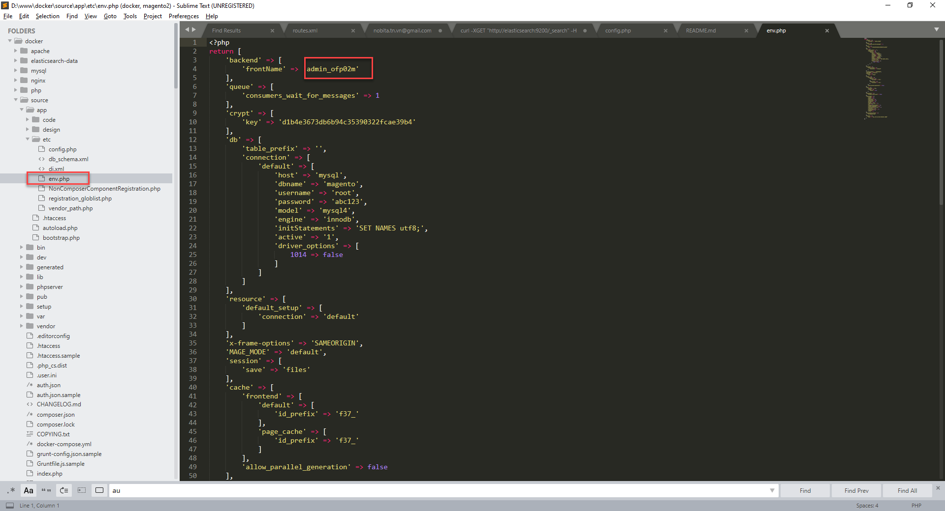

Truy xuất admin bằng link
http://dev-magento.com/admin_ofp02m

Chú ý. Cần disable modul Magento_TwoFactorAuth mới truy xuất đc admin
Disable bằng cách :
ssh vào container php-product như bước cài đặt ở trên
sử dụng lệnh sau để disable: php bin/magento module:disable Magento_TwoFactorAuth
account login admin : admin/abc123

